INSTRUCTIUNI
 |  | INSTRUCTIUNI - CITITI CU ATENTIE NU VA GRABITI

PREZENTUL FISIER EXCEL CUPRINDE 4 SHEET-URI, DENUMITE SI COLORATE ASTFEL:
SHEET NR. 1 INTRODUCERE_DATE
SHEET NR. 2 ERORI
SHEET NR. 3 ASTA TIPARITI
SHEET NR. 4 NOMENCLATOARE |  |  | STERGERE LINII
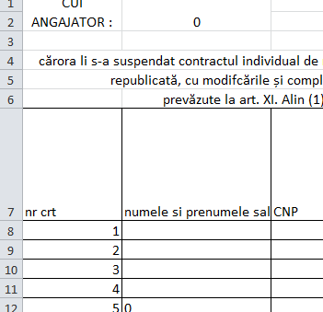
0 | ASIGURATI-VA CA SCRIETI CU MAJUSCULE. NE VA FI GREU SA CITIM IN CAZ CONTRAR
1 | DATI CLICK PE SHEET NR. 1 INTRODUCERE_DATE
2 | COMPLETATI CAMPURILE AFERENTE CODULUI UNIC DE INREGISTRARE SI DENUMIRII ANGAJATORULUI IN SHEET NR.1 INTRODUCERE_DATE
3 | COMPLETATI LINIILE PENTRU FIECARE PERSOANA, AVETI GRIJA SA COMPLETATI TOATE CAMPURILE, PENTRU CAMPUL DE STUDII AVETI EXPLICATII IN SHEET NR. 4 NOMENCLATOARE PENTR FIECARE NIVEL
4 | DACA ATI TERMINAT DATI CLICK PE SHEET NR. 2 ERORI, VERIFICATI CA PENTRU NUMARUL DE PERSOANE INTRODUSE TOATE CAMPURILE AFISATE IN DREPTUL NR CRT RESPECTIV SA FIE OK
5 | DACA SHEET NR. 2 ERORI UNUL DINTRE CAMPURILE DIN DREPTUL NR CRT AFERENTE PERSOANELOR INTRODUSE AFISEAZA ALTCEVA DECAT OK, VERIFIATI CAMPURILE RESPECTIVE IN SHEET NR. 1 INTRODUCERE_DATE SI CORECTATI CAMPUL GRESIT
6 | REPETATI OPERATIUNILE 3,4,5 PANA SE AFISEAZA OK PENTRU TOATE PERSOANELE INTRODUSE. DACA ATI INTRODUS 3 PERSOANE VERIFICATI DOAR PRIMELE TREI LINII SI TOT ASA
7 | STERGETI DIN SHEET NR. 3 <ASTA TIPARITI> LINIILE CARE NU SUNT COMLPETATE (SPRE EXEMPLU DACA ATI INTRODUS NUMAI 3 PERSOANE, TREBUIE SA STERGETI CELE 47 DE RANDURI RAMASE GOALE) . PROCEDATI CU ATENTIE ACEST SHEET NU ESTE PROTEJAT. STERGEREA SE REALIZEAZA MERGAND CU MOUSEUL PE NUMARUL AFISAT IN EXTREMA STANGA PE FOND GRI DESCHIS. SE APASA CLICKUL STANGA AL MOUSEULUI TINANDU-SE APASAT SI SE MISCA MOUSEUL IN JOS PANA AJUNGETI LA LINIA 50. SE RIDICA DEGETUL DE PE BUTONUL MOUSEULUI. CURSORUL MOUSEULUI TREBUIE SA RAMANA PE NUMARUL 50 SCRIS PE FOND GRI, SE APASA CLICKUL DREAPTA AL MOUSEULUI SI DIN LISTA CARE SE DESCHIDE SE DA CLICK STANGA PE OPTIUNEA DELETE SAU STERGE DACA EXCELUL ESTE IN LIMBA ROMANA
8 | REVERIFICATI SHEET NR. 3 <DE TIPARIT>, APOI TIPARITI SHEET NR. 3 <DE TIPARIT>

